Prime
Distribution d'une prime globale de 30 000 € aux vendeurs.
Répartie en fonction du chiffre d'affaire réalisé par le vendeur.
Quelle Prime pour chaque vendeur ?
TCD à créer dans la feuille prévue

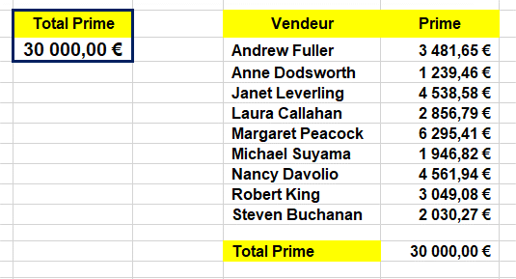

Total Prime | Vendeur | Prime
30,000.00 € | Andrew Fuller | 3,481.65 €
 | Anne Dodsworth | 1,239.46 €
 | Janet Leverling | 4,538.58 €
 | Laura Callahan | 2,856.79 €
 | Margaret Peacock | 6,295.41 €
 | Michael Suyama | 1,946.82 €
 | Nancy Davolio | 4,561.94 €
 | Robert King | 3,049.08 €
 | Steven Buchanan | 2,030.27 €

 | Total Prime | 30,000.00 €

 | =$B$12*TCD!C3 | =$B$12*TCD!C4
Vendeurs fournis par la feuille TCD
Prime global divisée par le taux, applicable aux vendeurs, fournis par la feuille TCD.

TCD
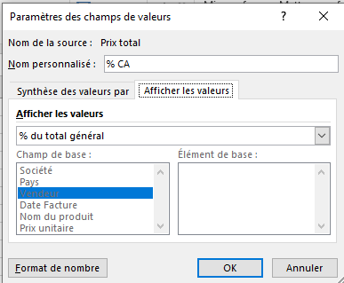
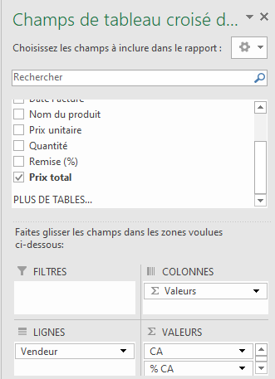

Vendeur | CA | % CA
Andrew Fuller | 345,034.30 € | 11.61%
Anne Dodsworth | 122,831.96 € | 4.13%
Janet Leverling | 449,777.06 € | 15.13%
Laura Callahan | 283,110.53 € | 9.52%
Amenez 2 fois
1 pour somme = CA
1 pour % = % du total
à définir dans paramètres des champs de valeurs
Margaret Peacock | 623,880.34 € | 20.98%
Michael Suyama | 192,932.06 € | 6.49%
Nancy Davolio | 452,092.24 € | 15.21%
Robert King | 302,166.98 € | 10.16%
Steven Buchanan | 201,201.44 € | 6.77%

Ce pourcentage de Chiffre d'affaire du vendeur
fourni le taux à appliquer sur la somme globale de la prime pour le vendeur.

